2019_04_data
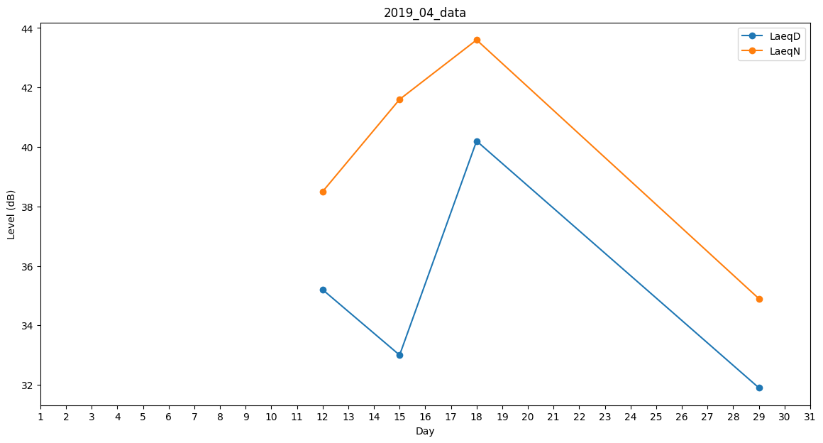
Day | LaeqD | LaeqN
1 | 33 | 0
2 | 0 | 0
3 | 0 | 0
4 | 0 | 0
5 | 0 | 0
6 | 0 | 0
7 | 0 | 34.5
8 | 33.2 | 0
9 | 37.7 | 0
10 | 38.9 | 0
11 | 35.5 | 0
12 | 35.2 | 38.5
13 | 38.4 | 0
14 | 35.3 | 0
15 | 33 | 41.6
16 | 40.4 | 0
17 | 34.6 | 0
18 | 40.2 | 43.6
19 | 38.8 | 0
20 | 41.5 | 0
21 | 39 | 0
22 | 0 | 0
23 | 0 | 0
24 | 0 | 0
25 | 0 | 0
26 | 0 | 0
27 | 36.9 | 0
28 | 0 | 36.3
29 | 31.9 | 34.9
30 | 0 | 34.5

